关系图
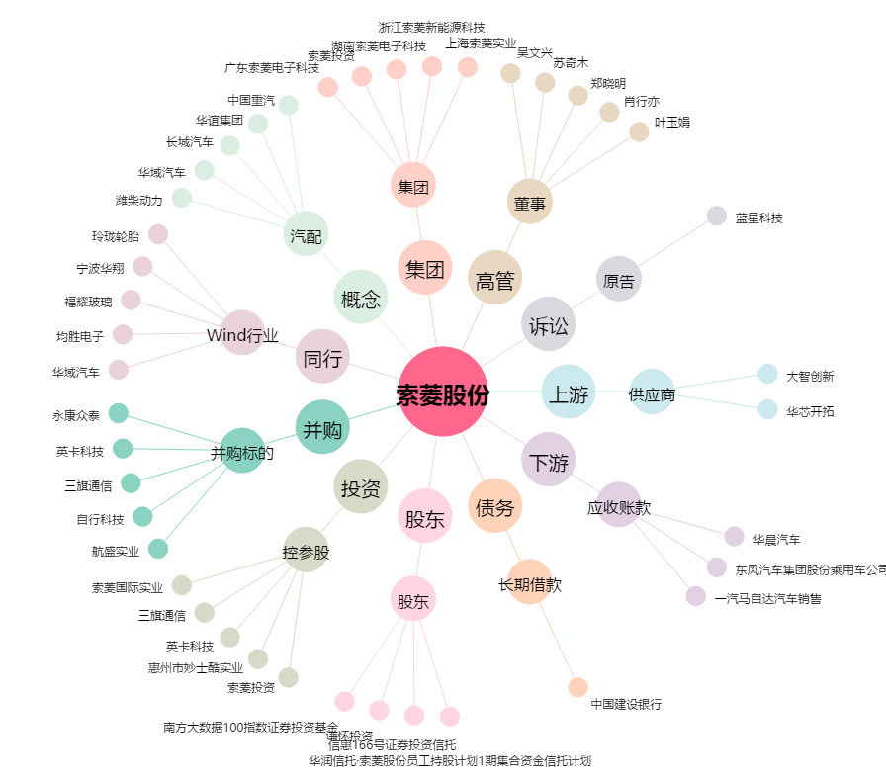
索菱股份[002766.SZ] - 关系概览图

